DRAFT
R11 | 680.00 | K | R2P1 | 27
R12 | 680.00 | K | R2P2 | 390
R13 | 560.00 | K | R2 | 25.251798561
 | V1
-200 | 345.56980057
-100 | 365.37037037
-50 | 375.27065527
0 | 385.17094017
50 | 395.07122507
100 | 404.97150997
200 | 424.77207977
R1 | 1920.00

 |  | Rat = R2/R2+R1 |  | 0.012981249307
 |  | V1 |  | 384
 |  | V2 |  | 4.9847997337
 |  | V1 = V2/Rat = V2(1+ R1/R2) |  |  | R2 | R1 | R1_add | R1" | V1
 |  |  |  |  | 25.251798561 | 1920.00 | -200 | 1720.00 | 345.56980057
 |  |  |  |  | 25.251798561 | 1920.00 | -100 | 1820.00 | 365.37037037
 |  |  |  |  | 25.251798561 | 1920.00 | -50 | 1870.00 | 375.27065527
 | 460 |  |  |  | 25.251798561 | 1920.00 | 0 | 1920.00 | 385.17094017
 |  |  |  |  | 25.251798561 | 1920.00 | 50 | 1970.00 | 395.07122507
 |  | R1 | 1920.00 |  | 25.251798561 | 1920.00 | 100 | 2020.00 | 404.97150997
 |  | R1_Target | 1720.00 |  | 25.251798561 | 1920.00 | 200 | 2120.00 | 424.77207977
 |  | R1paral | 16512 | R1_target = R1//R1paral

 |  | R1 | 560.00
 |  | R1_Target | 360.00
 |  | R1paral | 1008

ALIM1
R11 | 680.00 | K | R2P1 | 27
R12 | 680.00 | K | R2P2 | 390
R13 | 560.00 | K | R2 | 25.251798561
 | V1
0 | 425.17094017
1 | 407.5521171
2 | 391.351431
3 | 376.40428747
4 | 362.57061462
5 | 349.73046019
R1 | 1920.00

 |  | Rat = R2/R2+R1 |  | 0.012981249307
 |  | V1 |  | 384
 |  | V2 |  | 4.9847997337
 |  | V1 = V2/Rat = V2(1+ R1/R2) |  |  | R2paral | R2 | R2 | R1 | R2_add | R2" | V1
 |  |  |  |  | 2.40E+02 | 25.251798561 | 22.847843775 | 1920.00 | 0 | 22.85 | 425.17094017
 |  |  |  |  | 2.40E+02 | 25.251798561 | 22.847843775 | 1920.00 | 1 | 23.85 | 407.5521171
 |  |  |  |  | 240 | 25.251798561 | 22.847843775 | 1920.00 | 2 | 24.85 | 391.351431
 | 460 |  |  |  | 240 | 25.251798561 | 22.847843775 | 1920.00 | 3 | 25.85 | 376.40428747
 |  |  |  |  | 240 | 25.251798561 | 22.847843775 | 1920.00 | 4 | 26.85 | 362.57061462
 |  | R1 | 1920.00 |  | 240 | 25.251798561 | 22.847843775 | 1920.00 | 5 | 27.85 | 349.73046019
 |  | R1_Target | 1720.00
 |  | R1paral | 16512 | R1_target = R1//R1paral

 |  | R1 | 560.00
 |  | R1_Target | 360.00
 |  | R1paral | 1008 |  |  |  |  |  |  |  | 47 | 140 | 35.187165775
 |  |  |  |  |  |  |  |  |  |  | 47 | 50 | 24.226804124
 |  |  |  |  |  |  |  |  |  |  | 47 | 40 | 21.609195402

ALIM2
 |  |  |  |  |  |  | REF | ADD POTO IN HEIGH | ADD POTO IN LOW | ADD POTO IN LOW
R11 | 680.00 | K | R2P1 | 27 |  | R2P1 | 27 | 27 | 27 | 27 |  | 27 | 27 | 27 | 27 | 27 | 27
R12 | 680.00 | K | R2P2 | 390 |  | R2P2 | 390 | 390 | 390 | 390 |  | 390 | 390 | 390 | 390 | 390 | 390
R13 | 560.00 | K | R2 | 25.251798561 |  |  |  | Rpoten | 5 | 0 |  | 5 | 4 | 3 | 2 | 1 | 0
R1 | 1920.00 |  |  |  |  | R2 | 25.251798561 | 25.251798561 | 30.251798561 | 25.251798561 |  | 30.251798561 | 29.251798561 | 28.251798561 | 27.251798561 | 26.251798561 | 25.251798561
 |  |  |  |  |  | R1 | 1920.00 | 1925.00 | 1920.00 | 1920.00 |  | 1920.00 | 1920.00 | 1920.00 | 1920.00 | 1920.00 | 1920.00
 |  | Rat = R2/R2+R1 |  | 0.012981249307 |  |  |  | Rparal = | 470 | 4.70E+02 |  | 470 | 470 | 470 | 470 | 470 | 470
 |  | V1 |  | 384 |  |  |  | R2 equiv | 28.42237722 | 23.964264962 |  | 28.42237722 | 27.537898438 | 26.649869327 | 25.758268468 | 24.863074269 | 23.964264962
 |  | V2 |  | 4.9847997337
 |  | V1 = V2/Rat = V2(1+ R1/R2)

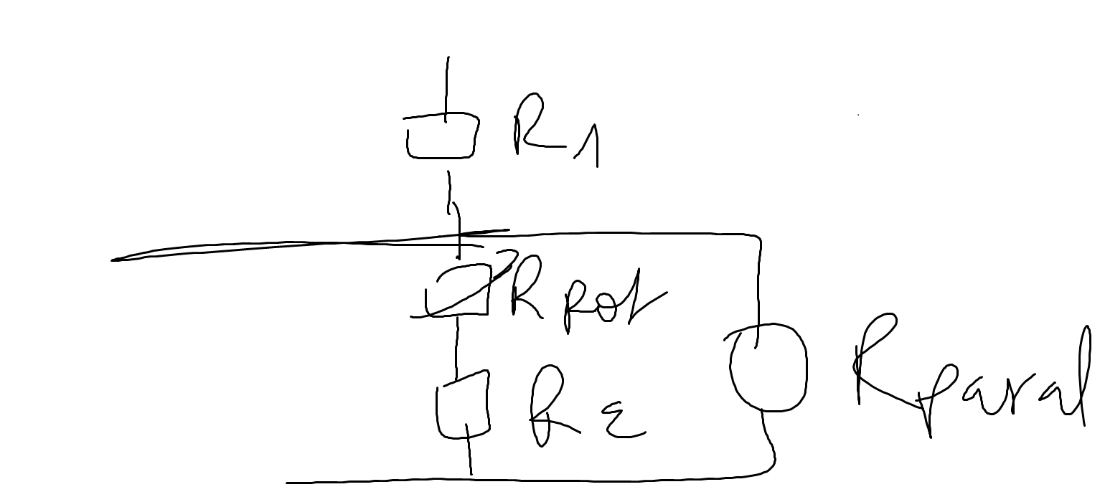
 |  |  |  |  | Rat = R2/R2+R1 |  | 0.012981249307 | 0.012947968349 | 0.014587379796 | 0.012327523399 |  | 0.014587379796 | 0.014139852405 | 0.013690119496 | 0.013238164723 | 0.01278397158 | 0.012327523399
 |  |  |  |  | V1 |  | 384 | 385 | 384 | 385 |  | 384 | 385 | 386 | 387 | 388 | 389
 |  |  |  |  | V2 |  | 4.9847997337 | 4.9849678145 | 5.6015538418 | 4.7460965084 |  | 5.6015538418 | 5.4438431761 | 5.2843861253 | 5.1231697477 | 4.9601809731 | 4.795406602
 |  |  |  |  | V1 = V2/Rat = V2(1+ R1/R2) |  | 385.17094017 | 386.16096866 | 342.76203608 | 405.59647209 |  | 342.76203608 | 353.61048027 | 365.22690701 | 377.69585926 | 391.11476184 | 405.59647209
 |  |  |  |  |  |  |  | measurement | 342.3 | 405.2

 |  |  |  |  |  |  |  |  |  |  | Rpoten | 5 | 4 | 3 | 2 | 1 | 0
 |  |  |  |  |  |  |  |  |  |  | Vout | 342.76203608 | 353.61048027 | 365.22690701 | 377.69585926 | 391.11476184 | 405.59647209

